상품제안서
애니클리어 USB 모니터 노트북 LED 스크린바 | 상품코드: S37372

 |  |  |  |  |  |  | 02-713-8555 | www.synergygift.co.kr
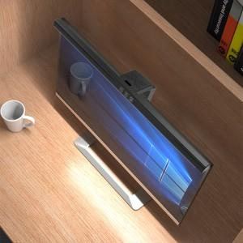

【상세/제작정보】

【인쇄/포장옵션】 | 레이저, 풀칼라 / 포장지포장

【공급단가】 | 수량 | 20~ | 50~ | 100~ | 300~ | 1,000~
*VAT별도 | 블랙 | 16,200원 | 15,300원 | 14,800원 | 14,100원 | 13,700원
 | 화이트 | 16,200원 | 15,300원 | 14,800원 | 14,100원 | 13,700원

【상품 URL】 | https://www.synergygift.co.kr:443/src/goods_detail.php?gdno=37372

